チェックリスト (冬)
家庭の省エネチェックリスト（冬）

 | 下記の省エネメニューのリストから、できるものにチェックを入れ、家庭にある家電の個数を選択すると、年間の削減額の目安
 | が表示されます。※表中の「CO2削減量」、「削減額」はそれぞれ家電１個あたり、CO2排出量と電気料金の削減量の目安（[kg/個・年]、[円/個・年]）

 | すぐにできる！初級編

 | 【照明】 |  |  |  |  |  | 出典１：家電の省エネ徹底ガイド春夏秋冬（資源エネルギー庁） | 【エアコン】 |  |  |  | 出典１
 | 削減メニューチェック欄 |  |  |  | 個数 | CO2削減量 | 削減額 | 削減メニューチェック欄 |  | 個数 | CO2削減量 | 削減額
 |  |  |  |  | 1 | 11.6 | 530 |  |  | 1 | 31.2 | 1,430 | 1,470 | 1
 |  |  |  |  |  |  |  |  |  |  |  |  |  | 2
 |  |  |  |  | 1 | 2.6 | 120 |  |  | 1 | 23.9 | 1,100 | 2,380 | 3
 |  |  |  |  |  |  |  |  |  |  |  |  |  | 4
 |  |  |  |  | 1 | 1.9 | 90 |  |  | 1 | 18.8 | 860 | #REF! | 5

 | 【テレビ】 |  |  |  |  |  | 出典１ | 【ガスファンヒーター】 |  |  |  | 出典１
 | 削減メニューチェック欄 |  |  |  | 個数 | CO2削減量 | 削減額 | 削減メニューチェック欄 |  | 個数 | CO2削減量 | 削減額
 |  |  |  |  | 1 | 9.9 | 450 |  |  | 1 | 18.6 | 1,470 | 650

 |  |  |  |  | 1 | 15.9 | 730 |  |  | 1 | 31.1 | 2,380 | 1,130

 | 【冷蔵庫】 |  |  |  |  |  | 出典１ | 【石油ファンヒーター】 |  |  |  | 出典１
 | 削減メニューチェック欄 |  |  |  | 個数 | CO2削減量 | 削減額 | 削減メニューチェック欄 |  | 個数 | CO2削減量 | 削減額
 |  |  |  |  | 1 | 25.7 | 1,180 |  |  | 1 | 25.4 | 650

 |  |  |  |  | 1 | 6.1 | 280 |  |  | 1 | 41.9 | 1,130
【電気カーペット】
 |  |  |  |  | 1 | 3.6 | 160 |  |  |  |  | 出典１ | 5,020

 |  |  |  |  | 1 | 36.2 | 1,670 | 削減メニューチェック欄 |  | 個数 | CO2削減量 | 削減額

 |  |  |  |  | 1 | 26.5 | 1,220 |  |  | 1 | 109.2 | 5,020

 | 【入浴】 |  |  |  |  |  | 出典１ | 【電気こたつ】 |  |  |  | 出典１
 | 削減メニューチェック欄 |  |  |  | 個数 | CO2削減量 | 削減額 | 削減メニューチェック欄 |  | 個数 | CO2削減量 | 削減額
 |  |  |  |  | 1 | 29.0 | 3,300 |  |  | 1 | 28.7 | 1,320 | 1,320

 |  |  |  |  | 1 | 87.0 | 6,880 |  |  | 1 | 19.1 | 880 | 880

 | 【電気ポット】 |  |  |  |  |  | 出典１ |  | おうち時間をより快適に！上級編
 | 削減メニューチェック欄 |  |  |  | 個数 | CO2削減量 | 削減額
 |  |  |  |  | 1 | 63.1 | 2,900 | 【照明】 |  |  |  | 出典１
 |  |  |  |  |  |  |  | 削減メニューチェック欄 |  | 個数 | CO2削減量 | 削減額
 | 【ガスコンロ】 |  |  |  |  |  | 出典１ |  |  | 1 | 49.3 | 2,270
 | 削減メニューチェック欄 |  |  |  | 個数 | CO2削減量 | 削減額
 |  |  |  |  | 1 | 5.4 | 430 |  |  | 1 | 52.8 | 2,430

 | 【炊飯器】 |  |  |  |  |  | 出典１ | 他にも、ご家庭の家電を最新型に買い換えた場合の省エネ効果
 | 削減メニューチェック欄 |  |  |  | 個数 | CO2削減量 | 削減額 | を調べてみましょう！出典３：しんきゅうさん（環境省）
 |  |  |  |  | 1 | 26.9 | 1,240

年間CO2吸収量※
スギの木 約 本分
 |  |  |  |  |  |  |  |  |  |  | しんきゅうさんHP（環境省）
 |  |  |  |  |  | 0.0
※50年生の杉1本につき、年間平均約14kgのCO²を吸収するものと して算出しています。【環境省/林野庁「地球温暖化防止のための緑の吸収源対策」 平成14年】
 |  | チェックした項目の合計（＝わが家の省エネ削減量）
 |  | → | 0 | kg/年 | 0 |  | 円/年

チェックリスト (夏)
家庭の省エネチェックリスト（夏）

 | 下記の省エネメニューのリストから、できるものにチェックを入れ、家庭にある家電の個数を選択すると、年間の削減額の目安
 | が表示されます。※表中の「CO2削減量」、「削減額」はそれぞれ家電１個あたり、CO2排出量と電気料金の削減量の目安（[kg/個・年]、[円/個・年]）

 | すぐにできる！初級編 |  |  |  |  | おうち時間をより快適に！上級編

 | 【照明】 |  |  |  | 出典１：家電の省エネ徹底ガイド春夏秋冬（資源エネルギー庁） | 【照明】 |  |  |  |  |  | 出典１
 | 削減メニューチェック欄 |  | 個数 | CO2削減量 | 削減額 | 削減メニューチェック欄 |  |  |  | 個数 | CO2削減量 | 削減額
 |  |  | 1 | 11.6 | 530 |  |  |  |  | 1 | 49.3 | 2,270

 |  |  | 1 | 2.6 | 120 |  |  |  |  | 1 | 52.8 | 2,430

 |  |  | 1 | 1.9 | 90
 |  |  |  |  |  | 【参考コラム】 |  |  |  |  |  | 出典２：長野県版省エネワンツーアドバイス【省エネ機器・設備編】（長野県）
 | 【エアコン】 |  |  |  | 出典１
 | 削減メニューチェック欄 |  | 個数 | CO2削減量 | 削減額
 |  |  | 1 | 17.8 | 820

 |  |  | 1 | 11.0 | 510

 |  |  | 1 | 18.8 | 860

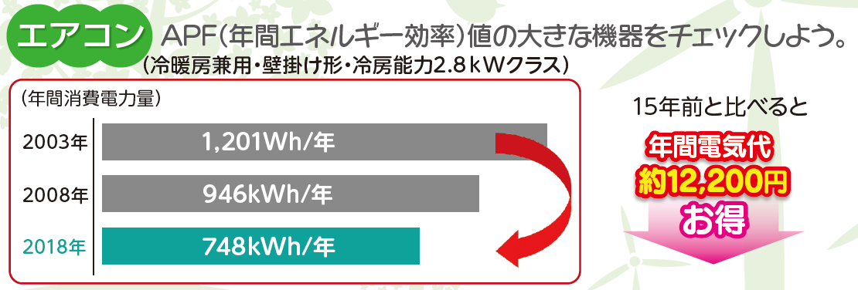
 | 【テレビ】 |  |  |  | 出典１
 | 削減メニューチェック欄 |  | 個数 | CO2削減量 | 削減額
 |  |  | 1 | 9.9 | 450

 |  |  | 1 | 15.9 | 730

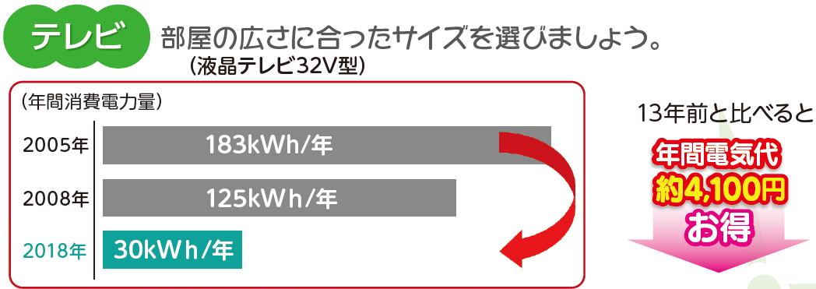
 | 【冷蔵庫】 |  |  |  | 出典１
 | 削減メニューチェック欄 |  | 個数 | CO2削減量 | 削減額
 |  |  | 1 | 25.7 | 1,180

 |  |  | 1 | 6.1 | 280

 |  |  | 1 | 3.6 | 160

 |  |  | 1 | 36.2 | 1,670

 |  |  | 1 | 26.5 | 1,220
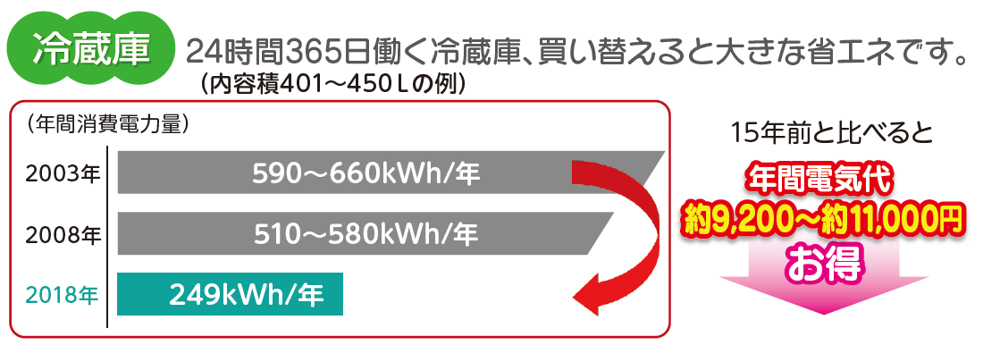
 | 【電気ポット】 |  |  |  | 出典１
 | 削減メニューチェック欄 |  | 個数 | CO2削減量 | 削減額
 |  |  | 1 | 63.1 | 2,900

 | 【ガスコンロ】 |  |  |  | 出典１
 | 削減メニューチェック欄 |  | 個数 | CO2削減量 | 削減額
 |  |  | 1 | 5.4 | 430

 | 【炊飯器】 |  |  |  | 出典１ | 他にも、ご家庭の家電を最新型に買い換えた場合の省エネ効果
 | 削減メニューチェック欄 |  | 個数 | CO2削減量 | 削減額 | を調べてみましょう！出典３：しんきゅうさん（環境省）
 |  |  | 1 | 26.9 | 1,240

年間CO2吸収量※
スギの木 約 本分
※50年生の杉1本につき、年間平均約14kgのCO²を吸収するものとして算出しています。【環境省/林野庁「地球温暖化防止のための緑の吸収源対策」 平成14年】
 | 【入浴】 |  |  |  | 出典１
 | 削減メニューチェック欄 |  | 個数 | CO2削減量 | 削減額 |  |  |  |  |  | しんきゅうさんHP（環境省）
 |  |  | 1 | 29.0 | 3,300

 |  |  | 1 | 87.0 | 6,880 |  | 0.0

 |  | チェックした項目の合計（＝わが家の省エネ削減量）→ |  |  |  |  |  | 0 | kg/年 | 0 |  | 円/年

